Hoja1
 | Nombre del Perito: | LUIS FERNANDO MOYA AGUAYO |  |  |  | Folio No. | 2012-10-10
 | Domicilio: | H AYUNTAMIENTO No. 2
 | Ciudad: | AMACUECA JALISCO |  |  |  | Tel. | 3724240106

AVALÚO PARA TRANSMISIÓN DE DOMINIO CON VALORES CATASTRALES

ANTECEDENTES
Registro de Catastro No. |  | Numero de cuenta | 249 | Recaudadora: | 121 | Clave Catastral:

Nombre del Propietario: | AYUNTAMIENTO DE AMACUECA
Nombre del Solicitante: | AYUNTAMIENTO DE AMACUECA
Domicilio: | AYUNTAMIENTO No. 2
Fecha del Avalúo: | 2012-10-10
Inmueble que se Valúa: | EDIFICIO DEL MERCADO Y AUDITORIO MUNICIPAL
Ubicación del Predio: | TOTALIDAD DE EL EDIFICIO DEL MERCADO Y AUDITORIO MUNICIPAL
 | ENTRE LAS CALLES ATARGEAS Y PARROQUIA Y GUADALUPE YAÑEZ

Régimen de Propiedad: | PUBLICA

CARACTERÍSTICAS URBANAS

 | Clasificación de la Zona: | HABITACIONAL
 | Densidad de Construcción: | 100%
 | Tipo de Construcción Dominante: | ANTIGUAS, SEMIMODERNAS DE UNO Y DOS NIVELES
 | Servicios Municipales: | AGUA, LUZ, DRENAJE, CALLES ADOQUINADAS, TELEFONO, CABLE.

Coeficiente de Utilización: C:U:S: |  | 60% |  | Coeficiente de Ocupación: C:O:S: |  |  | 70%

DESCRIPCIÓN GENERAL DEL PREDIO

Medidas y Colindancias del Predio según Levantamiento:

AL NORTE: | EN 24.90 METROS CALLE ATARGEAS VOLTEA AL SUR EN 10 METROS , VOLTEA AL PONIENTE
 | 21.60 METROS VOLTEA AL SUR EN .70 METROS Y TERMINA EN 5.50 METROS CON PROPIEDAD
 | PARTICULAR CHAVEZ VDA. DE B. AMELIA
AL SUR : | EN 50.20 METROS CON GUDIÑO MEZA LEOBIGILDO

AL ORIENTE: | EN2360 MTS. CON CALLE GUADALUPE YAÑEZ

AL PONIENTE: | EN 12.30 MTS. CON CALLE PARROQUIA

Superficie según Escrituras |  | 880.00 m2 |  | Superficie Total del Terreno |  |  | 934.78 M2
 |  |  |  |  | Indiviso
Uso Especifico |  | Habitacional y comercial |  | Vida Remanente Probable
Unidades Rentables |  |  |  | Calidad del Proyecto
Destino Especifico de
las Construcciones:

 | Firma del Perito. |  |  |  | Sello de Autorización.

AVALÚO PARA TRANSMISIÓN DE DOMINIO CON VALORES CATASTRALES

ELEMENTOS DE LA CONSTRUCCIÓN.

A) Obra Negra o Gruesa:
Cimientos: | Probable de piedra brasa, acentado con mortero cal - arena.
MERCADO MUNICIPAL
CALLE ATARGEAS
Estructura: | Dalas, castillos y cerramientos de concreto armado.

CALLE PARROQUIA
Muros: | De ladrillo

Bardas: | De ladrillo de lama recocido de 15 cm

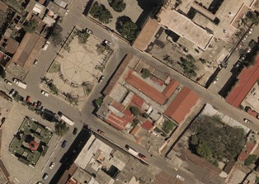
Entrepisos: | boveda de cuña de ladrillo de lama sobre vigas de
 | concreto y acero, lamina que simula teja
Pisos | de cemento y bitropiso,

Azoteas: | a base de hormigon pulida con pendiente apalillado
 | con ladrillo de sombra
B) Revestimientos y Acabados:
CALLE PEDRO MORENO
Aplanados: | Mortero de cal - arena amarilla en terminado apalillado.

Plafones: | Mortero de cal - arena amarilla en terminado apalillado.

Lambrines: | Cerámica comercial de 11 x 11 cm en baño.

Pavimentos Pétreos:

Zoclo: | Del mismo material que los pisos.
Pintura: | vinilica

Rec. Especiales:

AUDITORIO MUNICIPAL
Escaleras: | de cemento
CALLE GUADALUPE YAÑEZ
C) Carpintería:

D) Instalación Sanitaria: | bajantes y ramales de barro y registros de mamposteria

E) Muebles de Baño: | blancos porcenalizados de calidad economicos
Muebles de Cocina:

F) Instalación Eléctrica: | oculta a base de poliducto centro de carga

G) Herrería: | cortinas metalicas en cada puesto

H) Vidriería: | claros pequeños y medianos vidrios sencillos

I) Cerrajería: | de varias marcas

J) Fachada: | de lineas rectas

K) Inst. Especiales: | no tiene

 | Firma del Perito. |  |  |  | Sello de Autorización.

AVALÚO PARA TRANSMISIÓN DE DOMINIO CON VALORES CATASTRALES

LOCALIZACIÓN DEL PREDIO Y CROQUIS ESQUEMATICO SIN ESCALA DE LA CONSTRUCCION


Tramo de Calle, Distancia a Esquina, Calles Transversales y Orientación.

Distancia a la Esquina: | 8.43 MTS | A la Calle: | ATARGEAS

Superficie Real según Levantamiento: |  | 934.78 M2

CALLE GUADALUPE YAÑEZ
CALLE PARROQUIA
CALLE ATARGEAS
CALLE PEDRO MORENO

CALLE GUADALUPE YANEZ

CALLE PARROQUIA
CALLE ATARGEAS

CALLE PEDRO MORENO

CLASIFICACIÓN DE LA CONSTRUCCIÓN
BLOQUE |  | TIPO |  | CALIDAD |  | ESTADO DE CONSERVACIÓN
 |  | SEMIMODERNO |  | ECONOMICO |  | BUENO

DESCRIPCIÓN DE LA DISTRIBUCIÓN DEL INMUEBLE
Consta de : | LOCALES COMERCIALES, PASILLOS, AUDITORIO

Opinión de Dictamen de Uso de Suelo:

 | Firma del Perito. |  |  |  | Sello de Autorización.

AVALÚO PARA TRANSMISIÓN DE DOMINIO CON VALORES CATASTRALES

Avalúo Físico
A) Del Terreno
 | Valor de Calle para Lote Tipo:
TOTALIDAD | Superficie | Valor Unitario | Factor | Motivo |  | Valor Neto | Valor Resultante
 | 880.00 | $2,000.00 | 0.00 | INTEGRO |  | $2,000.00 | $1,760,000.00
 |  |  |  |  |  |  | -
 |  |  |  |  |  |  | -
 |  |  |  |  |  | - | -
 |  |  |  |  |  | - | -
Total: | 880.00 |  |  |  |  | Valor del Terreno Menos valor construccion: | $1,760,000.00
 |  |  |  |  |  |  | 1,760,000.00

B) De las Construcciones
Tipo | Superficie | Valor Nuevo Rep. | Edad | Depreciación |  | Valor Neto | Valor Resultante
AMB | 880.00 | $1,500.00 |  |  |  |  | $1,320,000.00

 |  |  |  |  |  | - | -
 |  |  |  |  |  | - | -
 |  |  |  |  |  | - | -
Total: | 880.00 |  |  |  |  | Valor de la Construcción | $1,320,000.00
 |  |  |  |  |  |  | 1,320,000.00

C) Instalaciones Especiales
 | Cantidad | Valor Nuevo Rep. | Edad | Descripción |  | Depreciación | Valor Resultante
 |  | - | 0 |  |  |  | -
 |  |  |  |  |  |  | -
 |  |  |  |  |  |  | -
 |  |  |  |  |  |  | -
 |  |  |  |  |  |  | -
 |  |  |  |  |  | Valor de la Construcción | -
 |  |  |  |  |  |  | -

 |  |  |  |  |  |  | $3,080,000.00
TRES MILLONES OCHENTA MIL PESOS 00/100 M.N.
 |  |  |  |  |  | )
Fecha del Avalúo: |  | 10-Oct-12

Valor Referido al: |  |  | $
( |  |  |  | )
Valor Referido al: |  |  | $
( |  |  |  | )
(Este dato no tiene validez si carece del sello de valor referido aprobado.)

Observaciones:

 | Firma del Perito |  |  | Sello de Autorización

AVALÚO PARA TRANSMISIÓN DE DOMINIO CON VALORES CATASTRALES

REPORTE FOTOGRÁFICO

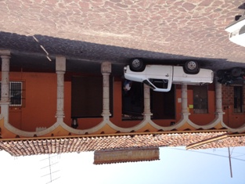
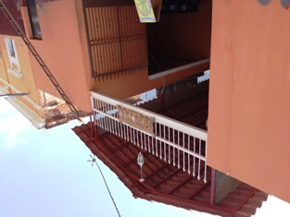

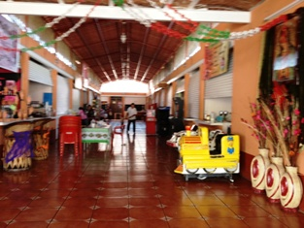

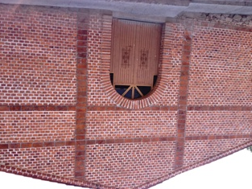

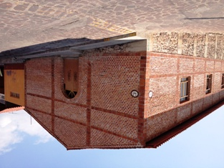

 | Firma del Perito. |  |  |  | Sello de Autorización.

Hoja4
CALLE ZARAGOZA
CALLE RAMON CORONA
CALLE ABASOLO
JARDIN PRINCIPAL

